상품제안서
PVC 투명가방 비치백 수영가방 (4가지컬러-M사이즈) | 상품코드: F27570

 |  |  |  |  |  |  | 02-412-0044 | www.easy1.co.kr
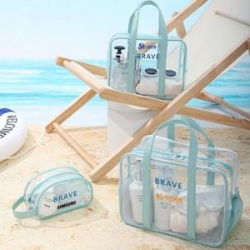

【상세/제작정보】

【인쇄/포장옵션】 | 실크 / OPP(비닐)

【공급단가】 | 수량 | 100~ | 300~ | 500~ | 1,000~ | 3,000~
*VAT별도 | 단가 | 5,400원 | 5,310원 | 5,170원 | 5,080원 | 4,950원

【상품 URL】 | http://www.easy1.co.kr/src/goods_detail.php?gdno=27570

